상품제안서
헬프맨 블랙슬림 3라인 초고속 충전케이블(100W) | 상품코드: F26842

 |  |  |  |  |  |  | 02-412-0044 | www.easy1.co.kr
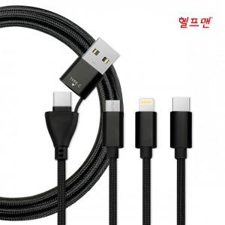

【상세/제작정보】

【인쇄/포장옵션】 | 레이저, 개별인쇄 / 포장지포장

【공급단가】 | 수량 | 100~ | 300~ | 500~ | 1,000~ | 3,000~
*VAT별도 | 단가 | 7,500원 | 7,380원 | 7,200원 | 7,020원 | 6,900원

【상품 URL】 | http://www.easy1.co.kr/src/goods_detail.php?gdno=26842

